Eingabe
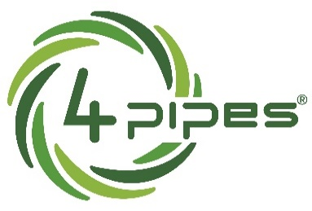
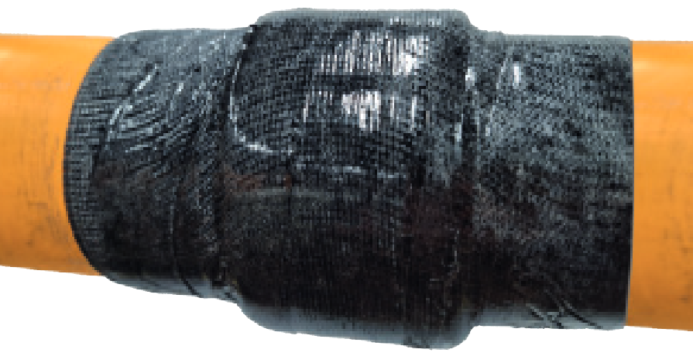

4 pipes Berechnungsprogramm zur Mengenermittlung von Pipecoat Plus & Schubsicherungsband für GFK Gleitkufen

 | Eingabe:
Innendurchmesser Schutzrohr: | 175 | mm
Außendurchmesser Rohrleitung: | 150 | mm
Maximal mögl. Steghöhe: | 9.5 | mm
Gewünschte Steghöhe ca.: | 9 | mm | Vorauswahl für Steghöhen 6 mm - 14 mm.
Anzahl Kufen: | 10 | Stück | Für größere Steghöhen stehen Ihnen unsere bewährten Kunststoffgleitkufen zur Verfügung.

Kalkulation:

Anzahl Wicklungen Schubsicherungsband je Kufe: | 5 |  | Benötigte Länge an Schubsicherungsband je Kufe | 2.4 | m
 |  |  | Benötigte Länge an Schubsicherungsband gesammt | 24 | m

Anzahl Wicklungen Pipecoat Plus je Kufe (über Schubsicherungsband): | 8 |  | Benötigte Länge an Pipecoat Plus je Kufe ca. | 3.88 | m
 |  |  | Benötigte Länge an Pipecoat Plus gesammt ca. | 38.8 | m

Bedarf Klebeband: (1 Rolle Sicherheitszuschlag) | 1 Wicklung mit 50% Überlappung |  | Benötigte mind. Länge an Klebeband je Kufe ca. | 6.33 | m
 |  |  | Benötigte mind. Länge an Klebeband gesammt ca. | 63.33 | m

 |  |  | Bedarfsmengen:

 |  |  | Bedarf Rollen Schubsicherungsband 50 mm x 15 Meter - Art.: 17080 | 2 | Rollen
 |  |  | Bedarf Rollen Pipecoat Plus 100 mm x 10 Meter - Art.: 16711 | 4 | Rollen
 |  |  | Bedarf Rollen Klebeband 50 mm x 66 Meter - Art.: 16760 | 2 | Rollen

Bedarf aufgerundet auf ganze Rollen!
4 pipes GmbH, Sigmundstrasse 182, 90431 Nürnberg, Tel: 0911/81006-0
Version 1.2 Manfred Büttner 02.03.2023

